Worksheet
Изображение* | ID | Код | Артикул* | Название товара* | Цена, руб.* | Основной | Удаленный | В пути | 0 | Ваш заказ
Расходные материалы
Уплотнители для резьбы
Лен и паста
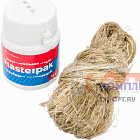 | 879517 | MAS-110011 |  | -Комплект паста уплотнительная (вода, пар, 25 г) Masterpak + лён | 77.04 руб. | 0 | 0 | 0 | шт | 0
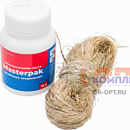 | 879518 | MAS-110012 |  | -Комплект паста уплотнительная (вода, пар, 70 г) Masterpak + лён | 122.12 руб. | 0 | 0 | 0 | шт | 0
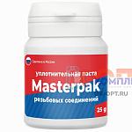 | 879519 | MAS-110013 |  | -Паста уплотнительная (вода, пар, 25 г) Masterpak | 39.64 руб. | 0 | 0 | 0 | шт | 0
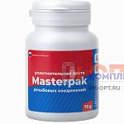 | 879520 | MAS-110014 |  | -Паста уплотнительная (вода, пар, 70 г) Masterpak | 91.92 руб. | 0 | 0 | 0 | шт | 0
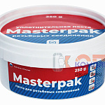 | 879521 | MAS-110015 |  | -Паста уплотнительная (вода, пар, 250 г) Masterpak | 235.40 руб. | 0 | 0 | 0 | шт | 0
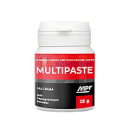 | 879525 | MAS-110019 |  | -Паста уплотнительная универсальная (вода, газ, 25г) MULTIPASTE | 73.44 руб. | 0 | 0 | 0 | шт | 0
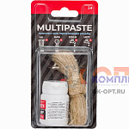 | 879527 | MAS-110021 |  | -Комплект паста уплотнительная универсальная (вода, газ, 25г) MULTIPASTE + лён Premium | 122.43 руб. | 0 | 0 | 0 | шт | 0
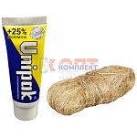 | 822681 | RAS-110001 |  | Комплект №1 UNIPAK (паста 25 гр.+лен 13 гр.) (вода, пар) (РФ) | 199.65 руб. | >100 | 0 | 0 | шт | 0
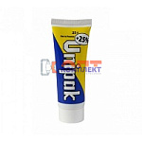 | 822688 | RAS-110008 |  | Паста UNIPAK 25 г. (тюбик) (вода, пар) (10/500шт) (РФ) | 145.20 руб. | >100 | 0 | 0 | шт | 0
 | 822689 | RAS-110009 |  | Паста UNIPAK 75гр. (вода, пар) (24шт) (РФ) | 304.92 руб. | >10 | 0 | 0 | шт | 0
 | 822690 | RAS-110010 |  | Паста UNIPAK 250гр.(вода, пар) (24шт) (РФ) | 642.51 руб. | >50 | 0 | 0 | шт | 0
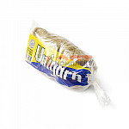 | 822694 | RAS-110014 |  | Лен сантехнический (пакет 100 г) UNIPAK (100шт) (РФ) | 526.35 руб. | >100 | 0 | 0 | шт | 0
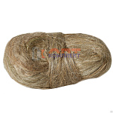 | 822699 | RAS-110019 | ZPRL.100 | Лен сантехнический 100гр. (40шт) | 185.00 руб. | >10 | >100 | 0 | шт | 0
 | 822700 | RAS-110020 | ZPRL.200 | Лен сантехнический 200гр. (35шт) | 599.00 руб. | >25 | >100 | 0 | шт | 0
 | 822701 | RAS-110021 | ZPRL.500 | Лен сантехнический 500гр. | 879.00 руб. | 10 | >25 | 0 | шт | 0
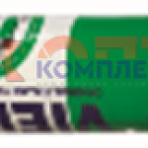 | 823977 | RAS-110047 | TL75 | Паста для упл. резьбовых соед. (вода, пар) тюбик 75 гр. (1/24шт) | 138.13 руб. | >25 | 0 | 0 | шт | 0
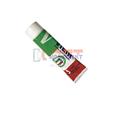 | 879930 | RAS-110051 | TL250 | Уплотнительная паста 250г VIEIR (24шт) | 271.60 руб. | >10 | 0 | 0 | шт | 0
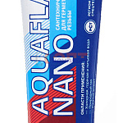 | 871459 | RAS-130024 | 61001 | Паста для упл. резьбовых соед. AquaflaxNano (вода, пар) тюбик 30гр. (50шт) | 154.68 руб. | >25 | 0 | 0 | шт | 0
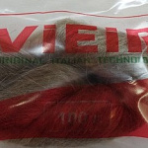 | 954089 | VER-001559 | VER11-100 | Лен сантехнический 100г "VIEIR" (100/1шт) | 282.47 руб. | >100 | 0 | 0 | шт | 0
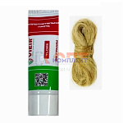 | 885854 | VER-001560 | TL2513 | Комплект монтажный VIEIR №1 (паста 25г. + лён 13г.) (1/500шт) | 117.95 руб. | >500 | 0 | 0 | шт | 0
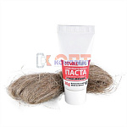 | 822678 | VLC-1314004 | VT.M.K.01 | (ЧЗ) Комплект монтажный VALTEC №1 (паста 20г + лен) (200шт) | 138.00 руб. | >100 | >5000 | 0 | шт | 0
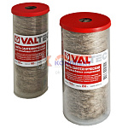 | 822679 | VLC-1314008 | VT.FLAX.0.055 | Нить сантехническая VALTEC льняная, для резьб. соед. (55м) (24шт) | 182.00 руб. | >25 | 0 | 0 | шт | 0
 | 822680 | VLC-1314009 | VT.FLAX.0.110 | Нить сантехническая VALTEC льняная, для резьб. соед. (110м) (10шт) | 314.00 руб. | >25 | >1000 | 0 | шт | 0
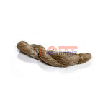 | 869367 | VLC-900477 | ZPIL.200 | Лен сантехнический импортный в пакете UNIFLAX 200гр.(М200КП) (30шт) | 535.00 руб. | >10 | >100 | 0 | шт | 0

